Worksheet
GASTOS AEREOS

BELL FLAVORS & FRAGRANCES DE MÉXICO, S. DE R.L. DE C.V.
2019-10-01 - 2019-10-31
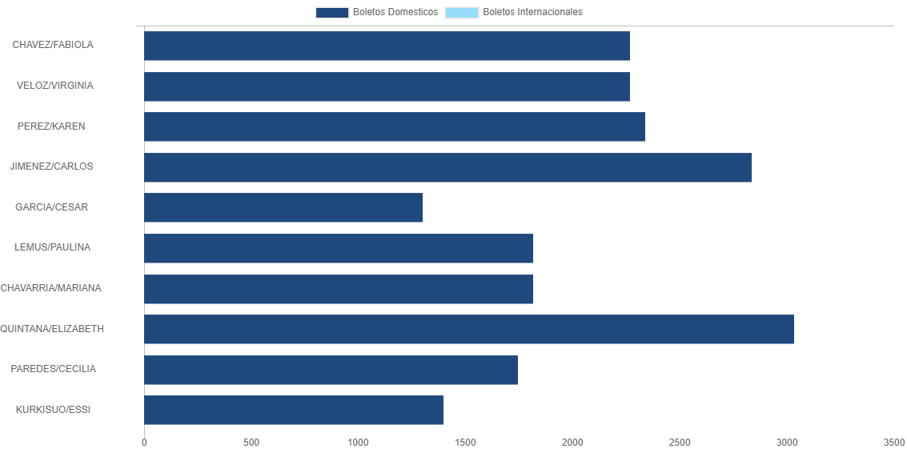

PASAJERO | CANT | TARIFA/Pesos | %Part
CHAVEZ/FABIOLA | 2 | 2,268 | 10.89%
VELOZ/VIRGINIA | 2 | 2,268 | 10.89%
PEREZ/KAREN | 2 | 2,338 | 11.23%
JIMENEZ/CARLOS | 2 | 2,838 | 13.63%
GARCIA/CESAR | 2 | 1,302 | 6.25%
LEMUS/PAULINA | 1 | 1,817 | 8.73%
CHAVARRIA/MARIANA | 1 | 1,817 | 8.73%
QUINTANA/ELIZABETH | 1 | 3,034 | 14.57%
PAREDES/CECILIA | 1 | 1,745 | 8.38%
KURKISUO/ESSI | 1 | 1,397 | 6.71%
Total BOLETOS DOMESTICOS | 15 | 20,824 | 100.00%
El consumo es la tarifa antes de impuestos de iva y tua.
El consumo es de tarifa de servicios de vuelos.(No cargos por cambios y revisados)
Cantidades en Pesos Mexicanos

